상품제안서
SJCAM SJ8 PRO 4K 액션캠 풀박스 | 상품코드: F17590

 |  |  |  |  |  |  | 02-412-0044 | www.easy1.co.kr
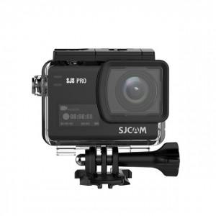

【상세/제작정보】 | <p>*주문전 색상별 재고확인 부탁드립니다*</p>

【인쇄/포장옵션】 | 레이저, 풀칼라 / 포장불가능

【공급단가】 | 수량 | 5~ | 10~ | 30~ | 50~ | 100~
*VAT별도 | 단가 | 307,360원 | 296,380원 | 285,400원 | 274,430원 | 263,450원

【상품 URL】 | https://dev.easy1.co.kr:443/src/goods_detail.php?gdno=17590

